頁頭重用元件
頁面名稱 | 連結至目標頁面 網址

navbar重用元件
Home | https://www.ultraehp.com
UltraPeace | https://www.ultraehp.com/ultrapeace/
HumimgProbe | https://www.ultraehp.com/hummingprobe/index.html
菜單欄重用元件
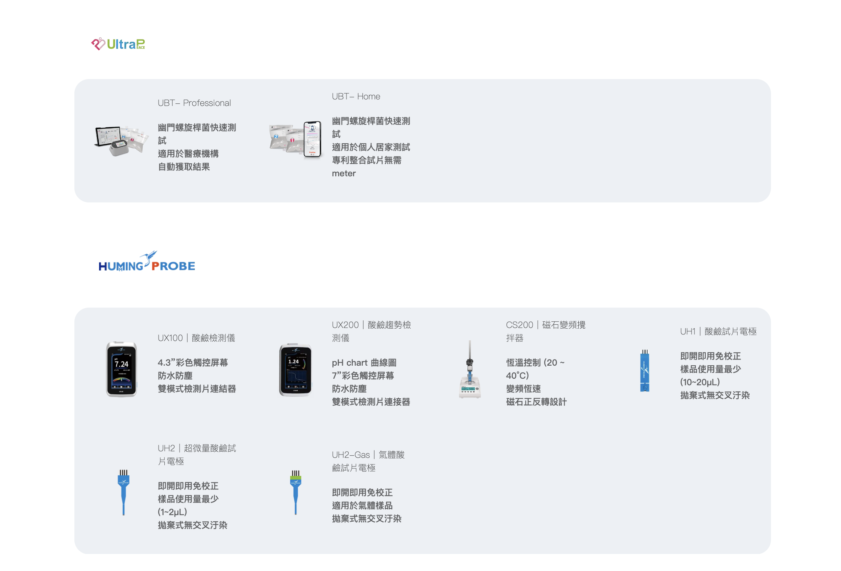
首頁 | https://www.ultraehp.com
超極生技 | https://www.ultraehp.com/aboutUs.html
服務(下載) | https://www.ultraehp.com/Download.html
Blog | https://www.ultraehp.com/ArticleList.html
聯絡我們 | https://www.ultraehp.com/ContactUs.html
產品下拉菜單
UltraP | https://www.ultraehp.com/ultrapeace/
UX100 | https://www.ultraehp.com/hummingprobe/UX100.html
UX200 | https://www.ultraehp.com/hummingprobe/UX200.html
CS200 | https://www.ultraehp.com/hummingprobe/CS200.html
UH1 | https://www.ultraehp.com/hummingprobe/UH1.html
UH2 | https://www.ultraehp.com/hummingprobe/UH2.html
UH2-GAS | https://www.ultraehp.com/hummingprobe/UH2-GAS.html

Icon重用元件
Youtube頻道
LINE 官方賬號
Facebook 官方賬號
購物車鏈接：
台灣經貿網 | https://www.taiwantrade.com/suppliers/detail.html?companyid=812129
Pchome | https://www.pcstore.com.tw/hummingprobe/
蝦皮 | https://shopee.tw/ultrae2020?categoryId=100636&itemId=5625103925
科研市集 | https://www.sciket.com/product/2640897
立即詢價 | mailchamp contact us元件
語言切換
English | 對應相對頁面
繁體中文 | 對應相對頁面

立即購買、聯絡我們按鈕（上方）- 重用元件
聯絡我們按鈕重用元件
調用mailchamp 聯絡我們元件
立即購買按鈕重用元件
Pchome | https://www.pcstore.com.tw/hummingprobe/
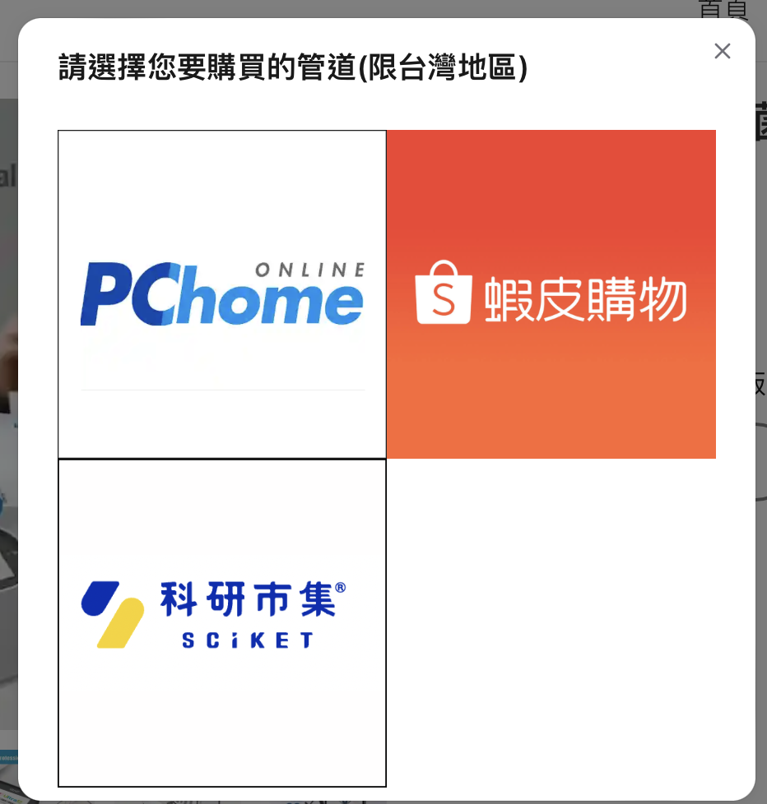
蝦皮 | https://shopee.tw/ultrae2020?categoryId=100636&itemId=5625103925
科研市集 | https://www.sciket.com/product/2640897

mailchamp 聯絡我們重用元件
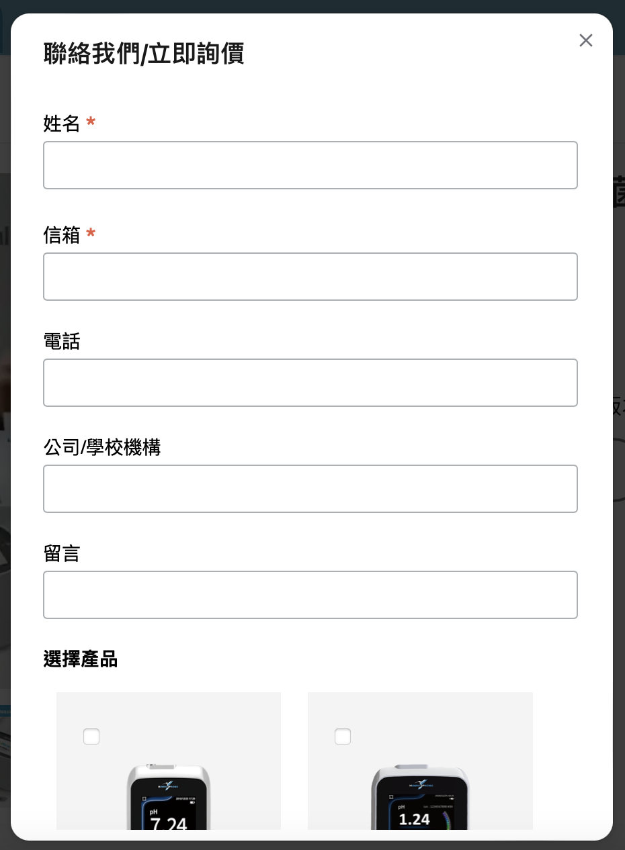
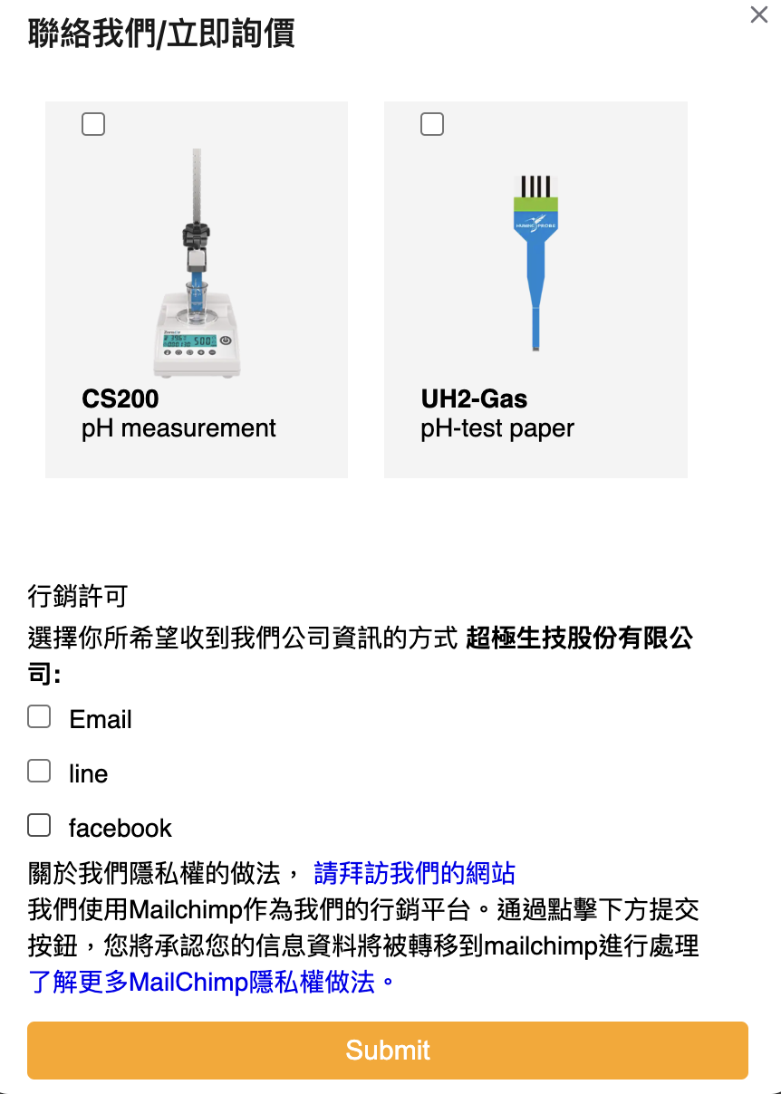
Mailchamp網站產生之代碼置入

注意內部有兩個鏈接需設定
拜訪我們的網站 | https://www.ultraehp.com/
隱私權做法 | https://mailchimp.com/legal/terms/

找到你的蜂鳥探針-重用元件
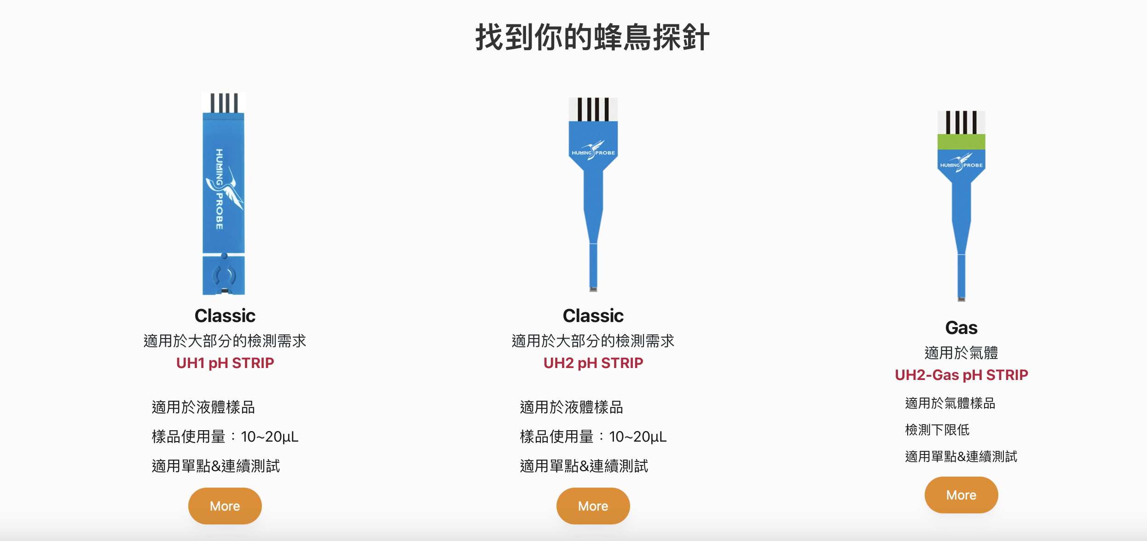
ㄑ

頁面名稱 | 連結至目標頁面 網址
UH1 | https://www.ultraehp.com/hummingprobe/UH1.html
UH2 | https://www.ultraehp.com/hummingprobe/UH2.html
UH2-GAS | https://www.ultraehp.com/hummingprobe/UH2-GAS.html

找到你的儀表及配件-重用元件
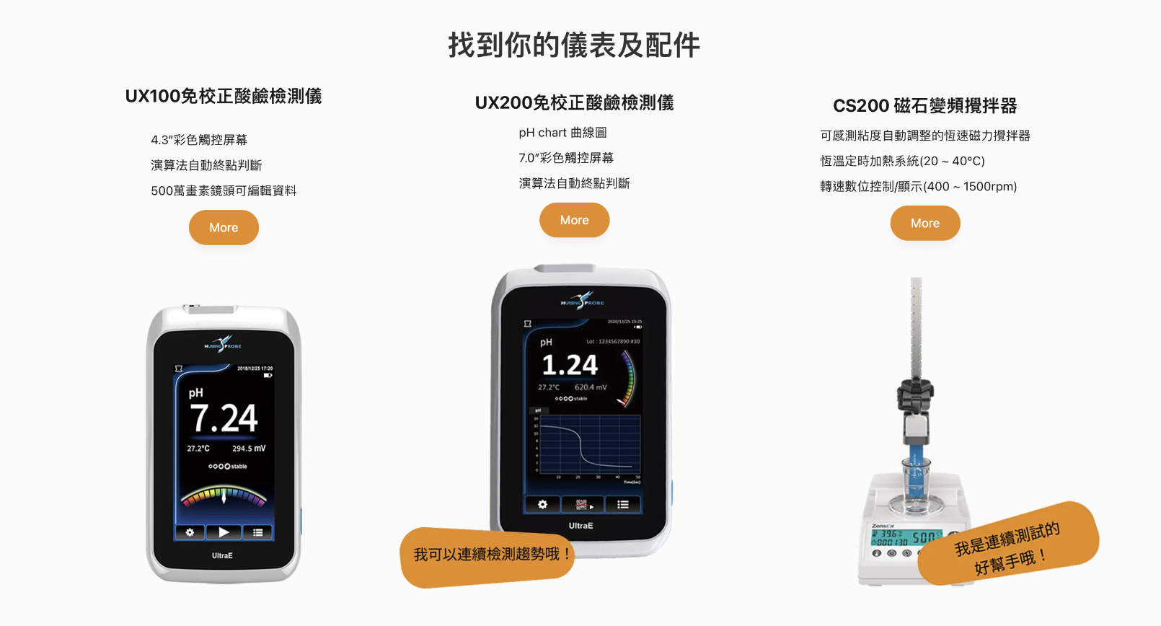

頁面名稱 | 連結至目標頁面 網址
UX100 | https://www.ultraehp.com/hummingprobe/UX100.html
UX200 | https://www.ultraehp.com/hummingprobe/UX200.html
CS200 | https://www.ultraehp.com/hummingprobe/CS200.html

促銷活動-重用元件
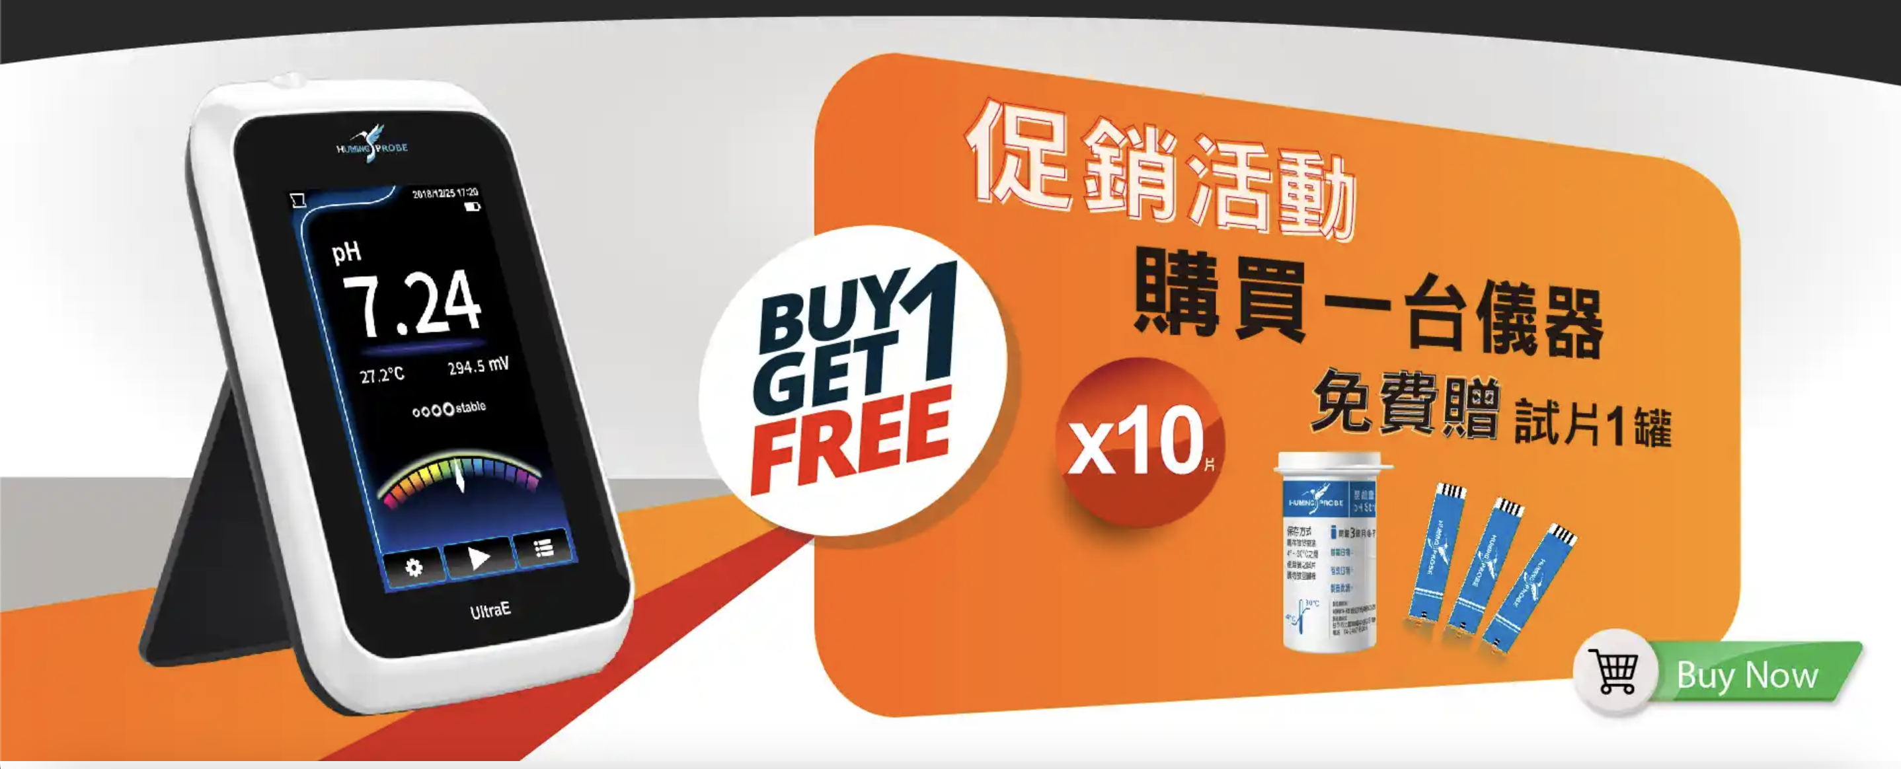
促銷活動購買Banner
調用mailchamp 聯絡我們元件

詢價和購買按鈕（下方）- 重用元件

聯絡我們按鈕重用元件
調用mailchamp 聯絡我們元件
立即購買按鈕重用元件
Pchome | https://www.pcstore.com.tw/hummingprobe/
蝦皮 | https://shopee.tw/ultrae2020?categoryId=100636&itemId=5625103925
科研市集 | https://www.sciket.com/product/2640897

你可能也會喜歡（下方頁尾）- 重用元件
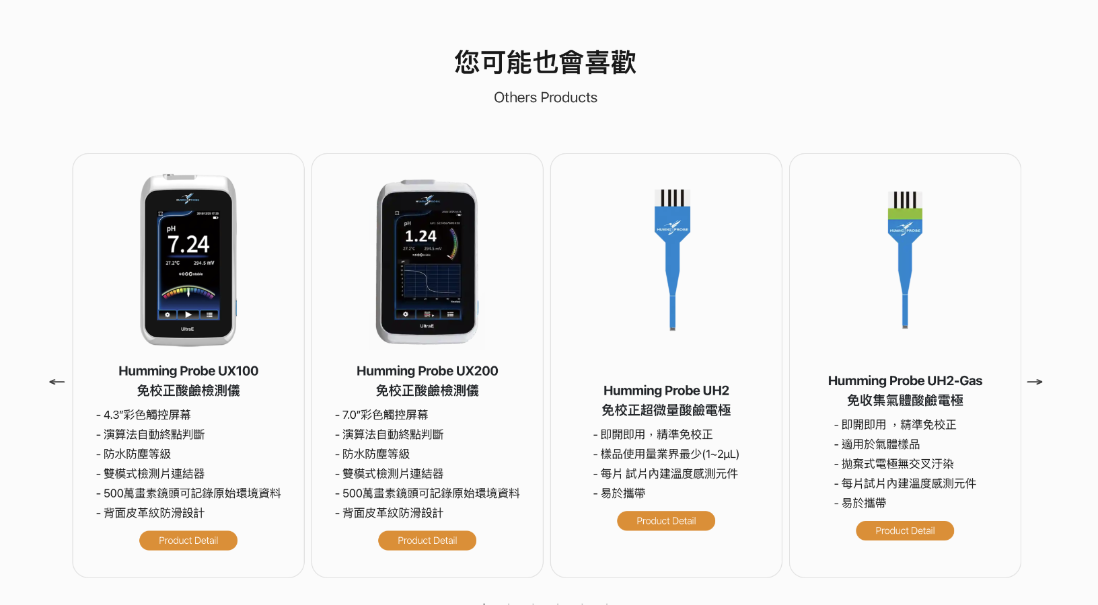

頁面名稱 | 連結至目標頁面 網址
UX100 | https://www.ultraehp.com/hummingprobe/UX100.html
UX200 | https://www.ultraehp.com/hummingprobe/UX200.html
UH2 | https://www.ultraehp.com/hummingprobe/UH2.html
UH1 | https://www.ultraehp.com/hummingprobe/UH1.html
CS200 | https://www.ultraehp.com/hummingprobe/CS200.html
UH2-GAS | https://www.ultraehp.com/hummingprobe/UH2-GAS.html

文章推薦-重用元件


